Sheet1
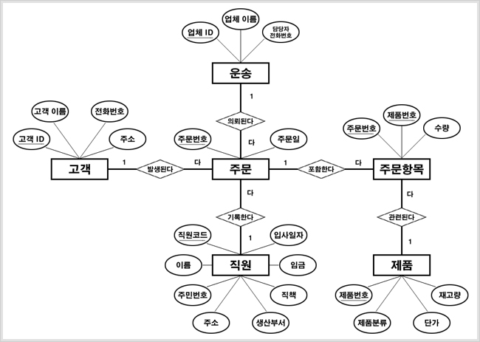
테이블명 | users |  |  |  | 테이블명 | address
 | 필드 | 속성 | 데이터 입력 | 기본값 |  | 필드 | 속성 | 데이터 입력 | 기본값
PK | id | serial | nout null |  | PK | user_id | int | nout null
FK | myid | integer | unique |  |  | street | varchar(25) | nout null
 | username | varchar(25) | nout null |  |  | city | varchar(30) | default | TRUE
 | enabled | bollean | default | TRUE |  | state | varchar(30) | default | now()
 | last_login | timestamp | default | now()

논리적 ERD
테이블명 | 사용자 |  |  |  | 테이블명 | 주소
 | 필드 | 속성 | 데이터 입력 | 기본값 |  | 필드 | 속성 | 데이터 입력 | 기본값
PK | 사용자번호 | serial | nout null |  | PK | 사용자번호 | int | nout null
 | 고유번호 | integer | unique |  |  | 도로명 | varchar(25) | nout null
 | 사용자이름 | varchar(25) | nout null |  |  | 도로명 | varchar(30) | default | TRUE
 | 가능여부 | bollean | default | TRUE |  | 위치명 | varchar(30) | default | now()
 | 최종로그날짜 | timestamp | default | now()

관계설정
개념적 모델

